상품제안서
카밀핸드크림 30ml+선스틱(SPF50+) 2종 세트 | 상품코드: S46059

 |  |  |  |  |  |  | 02-713-8555 | www.synergygift.co.kr
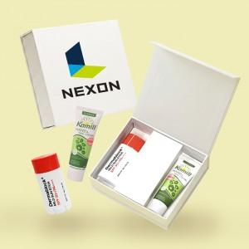

【상세/제작정보】 | <p><span style="font-size: 14pt;">※ 케이스에 DTF필름전사 인쇄 100*25mm 기준</span></p><p><span style="font-size: 14pt;">&nbsp; &nbsp;(사이즈에 따라 비용 편차 발생될 수 있습니다)</span>&nbsp;</p>

【인쇄/포장옵션】 | DTF필름전사 / 포장지포장

【공급단가】 | 수량 | 30~ | 100~ | 300~ | 1,000~ | 3,000~
*VAT별도 | 단가 | 12,300원 | 11,600원 | 11,100원 | 10,700원 | 10,500원

【상품 URL】 | https://www.synergygift.co.kr:443/src/goods_detail.php?gdno=46059

